Hoja1
2023-08-25 14:37:27

LA PAZ 28 - HAEDO 4460-2005
BUENOS AIRES luquearti@gmail.com
____________________________________________________________________________________
"TABLAS DE PLANCHAR”
“STANDARD Reforzada ”
“Con y Sin Manguero”
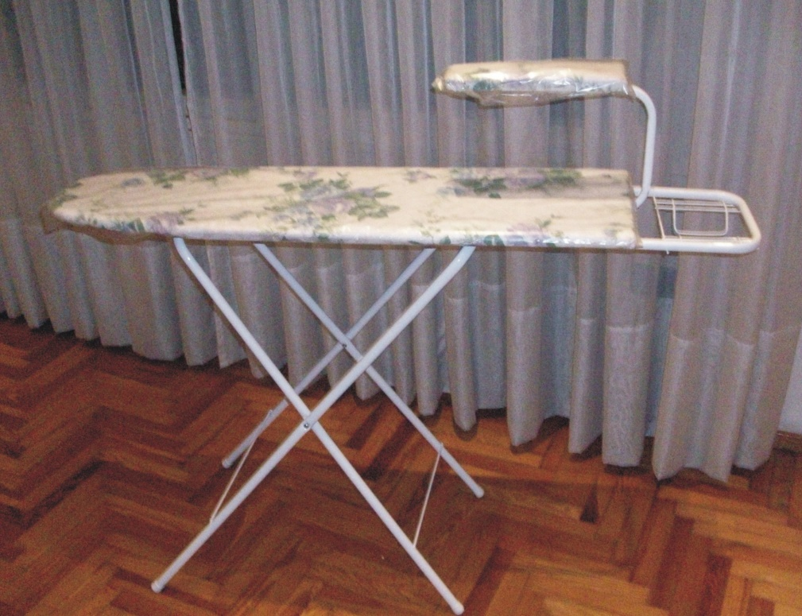

COD. | DESCRIPCION | PRECIO
TAB-09 | Tabla Economica Sin Posa Plancha | $ 5,437.06
TAB-10 | Tabla Economica Con Posa Plancha | $ 5,999.51
TAB-20 | Tabla STANDARD Sin Manguero | $ 6,685.45
TAB-21 | Tabla STANDARD Con Manguero | $ 8,123.27

M

